1
计划数数据对比
紧急计划
重要计划
日常计划
工作项目计划进度管理表 Work item schedule management table
 |  |  |  | 2022-09-27 11:57:05
 | 2022-09-27 11:57:05
日 | 一 | 二 | 三 | 四 | 五 | 六
 |  |  |  | 2022-09-01 | 2022-09-02 | 2022-09-03
2022-09-04 | 2022-09-05 | 2022-09-06 | 2022-09-07 | 2022-09-08 | 2022-09-09 | 2022-09-10
2022-09-11 | 2022-09-12 | 2022-09-13 | 2022-09-14 | 2022-09-15 | 2022-09-16 | 2022-09-17
2022-09-18 | 2022-09-19 | 2022-09-20 | 2022-09-21 | 2022-09-22 | 2022-09-23 | 2022-09-24
2022-09-25 | 2022-09-26 | 2022-09-27 | 2022-09-28 | 2022-09-29 | 2022-09-30

计划统计占比 |  |  |  |  |  |  |  | 项目 |  | 负责人 | 重要程度 | 计划天数 | 计划开始 | 计划结束 | 实际开始 | 是否推迟 | 完成率 | 备注
类别 |  |  |  | 数量 |  |  |  | ● | 公建道路 | 负责人3 | 日常 | 10 | 2022-08-05 | 2022-08-15 | 2022-08-03 | 提前2天 | 30% |  | 1
● | 总 计 划 |  |  | 7 |  | 100% |  | ● | 门窗工程 | 负责人4 | 紧急 | 3 | 2022-08-07 | 2022-08-10 | 2022-08-10 | 推迟3天 | 40% |  | 1
● | 紧急计划 |  |  | 3 |  | 43% | 57% | ● | 室内工程 | 负责人5 | 重要 | 4 | 2022-08-05 | 2022-08-09 | 2022-08-05 | 正常 | 80% |  | 1
● | 重要计划 |  |  | 2 |  | 29% | 71% | ● | 水电燃气 | 负责人6 | 日常 | 9 | 2022-08-05 | 2022-08-14 | 2022-08-05 | 正常 | 30% |  | 1
● | 日常计划 |  |  | 2 |  | 29% | 71% | ● | 电器工程 | 负责人7 | 紧急 | 6 | 2022-08-12 | 2022-08-18 | 2022-08-11 | 提前1天 | 30% |  | 1
 |  |  |  |  |  |  |  | ● | 主体结构 | 负责人1 | 紧急 | 2 | 2022-08-02 | 2022-08-04 | 2022-08-03 | 推迟1天 | 50% |  | 1
 |  |  |  |  |  |  |  | ● | 园林绿化 | 负责人2 | 重要 | 2 | 2022-08-07 | 2022-08-09 | 2022-08-06 | 提前1天 | 60% |  | 1
 |  |  |  |  |  |  |  | ● |  |  |  |  |  |  |  |  |  |  | 1
 |  |  |  |  |  |  |  | ● |  |  |  |  |  |  |  |  |  |  | 1
 |  |  |  |  |  |  |  | ● |  |  |  |  |  |  |  |  |  |  | 1
 |  |  |  |  |  |  |  | ● |  |  |  |  |  |  |  |  |  |  | 1
 |  |  |  |  |  |  |  | ● |  |  |  |  |  |  |  |  |  |  | 1
 |  |  |  |  |  |  |  | ● |  |  |  |  |  |  |  |  |  |  | 1
 |  |  |  |  |  |  |  | ● |  |  |  |  |  |  |  |  |  |  | 1
 |  |  |  |  |  |  |  | ● |  |  |  |  |  |  |  |  |  |  | 1
 |  |  |  |  |  |  |  | ● |  |  |  |  |  |  |  |  |  |  | 1
 |  |  |  |  |  |  |  | ● |  |  |  |  |  |  |  |  |  |  | 1
 |  |  |  |  |  |  |  | ● |  |  |  |  |  |  |  |  |  |  | 1
 |  |  |  |  |  |  |  | ● |  |  |  |  |  |  |  |  |  |  | 1
 |  |  |  |  |  |  |  | ●
 |  |  |  |  |  |  |  | ●
 |  |  |  |  |  |  |  | ●
 |  |  |  |  |  |  |  | ●
 |  |  |  |  |  |  |  | ●
 |  |  |  |  |  |  |  | ●
 |  |  |  |  |  |  |  | ●
 |  |  |  |  |  |  |  | ●
 |  |  |  |  |  |  |  | ●
 |  |  |  |  |  |  |  | ●
 |  |  |  |  |  |  |  | ●
 |  |  |  |  |  |  |  | ●
 |  |  |  |  |  |  |  | ●
 |  |  |  |  |  |  |  | ●
 |  |  |  |  |  |  |  | ●
 |  |  |  |  |  |  |  | ●
 |  |  |  |  |  |  |  | ●
 |  |  |  |  |  |  |  | ●
 |  |  |  |  |  |  |  | ●
 |  |  |  |  |  |  |  | ●
 |  |  |  |  |  |  |  | ●
 |  |  |  |  |  |  |  | ●
 |  |  |  |  |  |  |  | ●
 |  |  |  |  |  |  |  | ●
 |  |  |  |  |  |  |  | ●
 |  |  |  |  |  |  |  | ●
 |  |  |  |  |  |  |  | ●
 |  |  |  |  |  |  |  | ●
 |  |  |  |  |  |  |  | ●
 |  |  |  |  |  |  |  | ●
 |  |  |  |  |  |  |  | ●
 |  |  |  |  |  |  |  | ●
 |  |  |  |  |  |  |  | ●
 |  |  |  |  |  |  |  | ●
 |  |  |  |  |  |  |  | ●
 |  |  |  |  |  |  |  | ●

使用说明
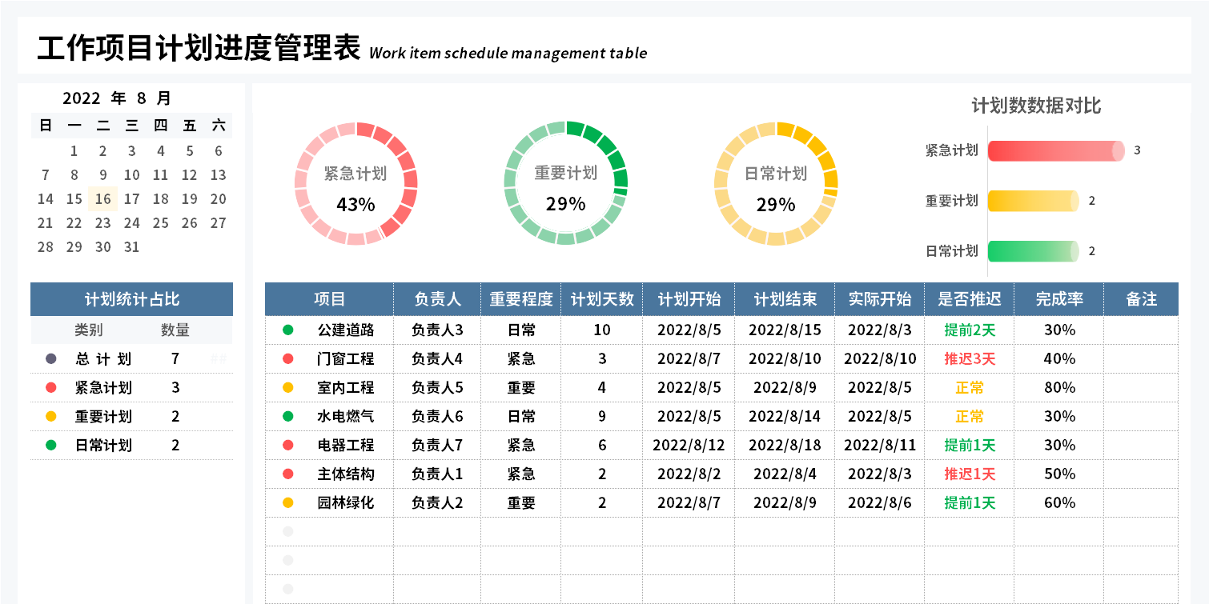
表格模板使用说明
（本页为说明页，用户使用模板时可删除本页内容）
01
基础操作指南
日历自动显示当月日历
公式自动计算显示
●代表紧急计划，●代表重要计划，●代表日常计划；
自动显示且颜色区分；
圆环图是显示计划的占比
动态图表自动显示
素材：
模板中使用的图标来源于【网站名称】，仅限于个人学习、研究或欣赏目的使用，如需商用请您自行向版权方购买、获取商用版权。
· 如何撤销工作表保护？
1、选中对应工作表。
2、点击：「审阅---撤销工作表」保护。
· 如何增加行数？
1、选中最后一行，鼠标放在选中区域右下角。
2、当鼠标箭头变成黑色十字形时，点击鼠标左键下拉即可。
· 请在此处输入表格使用说明问题。

